Resumen

 | INFORME INGRESOS Y GASTOS "LOS PRADOS DE NOS"
 | Julio 2025

= | SALDO MES INICIAL | 527,221
+ | Ingresos del mes | 7,237,572
- | Gastos del mes | -7,395,002
= | SALDO FINAL | 369,791

Cartola bancaria
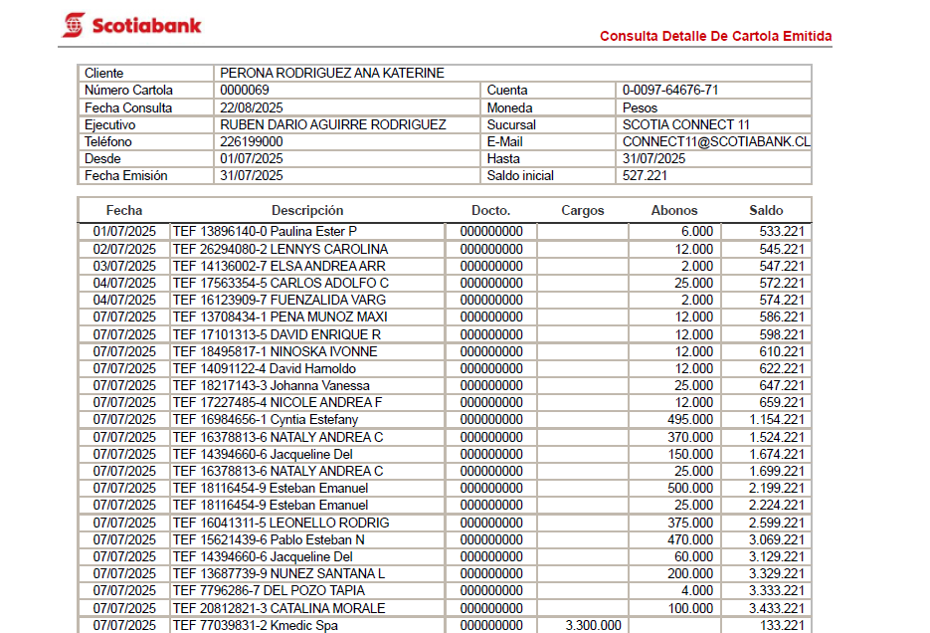

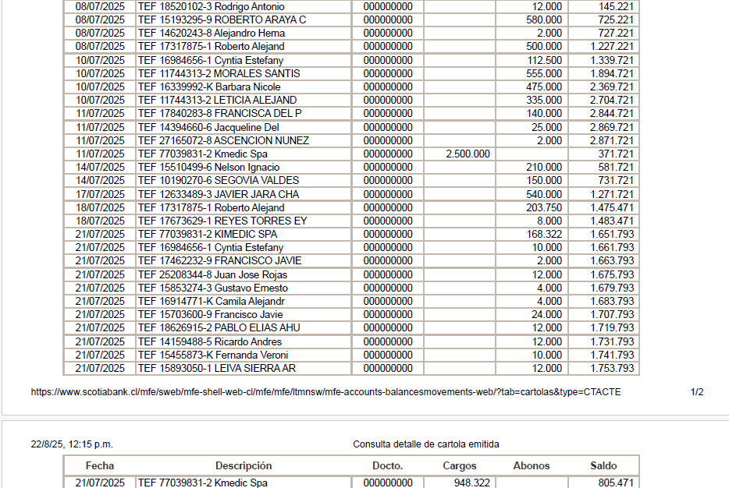

COMPROBANTES DE GASTOS
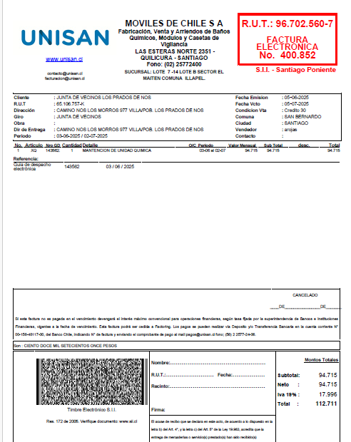
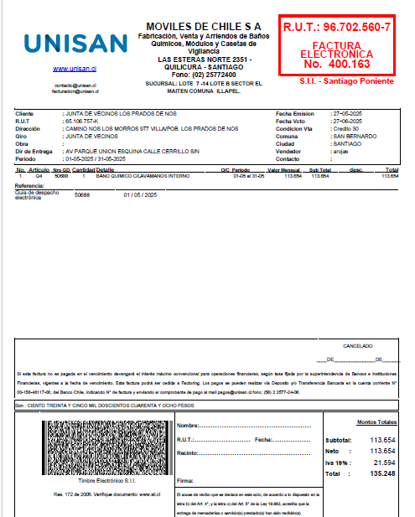
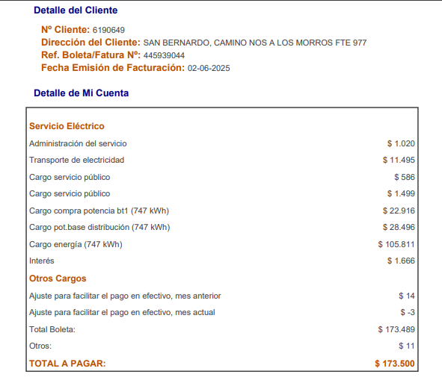
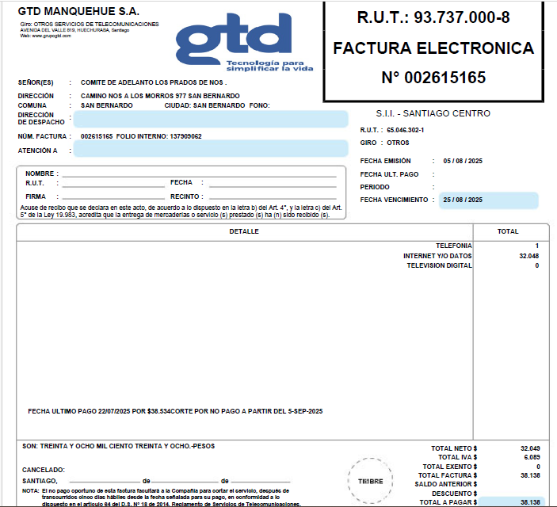

D

